剧情表现界面美术资源需求
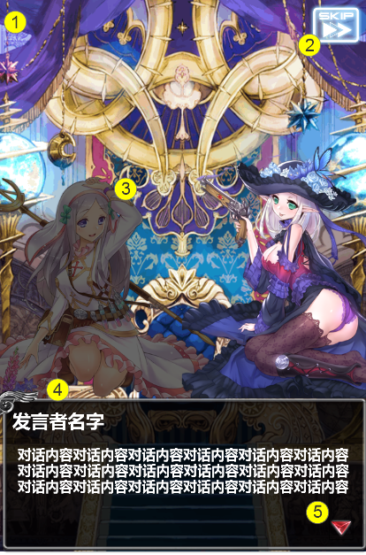
编号 | ui名称 | 提交数量 | ui规格（宽*高） | 示意图（仅供参考） | 备注 | 命名 | 界面整体效果
1 | 剧情背景图 | 根据剧情确定 | 640*960
2 | 跳过剧情按钮 | 1 | 90*70
3 | 剧情表现人物 | 根据剧情确定 | 350*440
4 | 剧情对话框 | 1 |  630*260 |  | 边框不透明，黑色区域半透明处理
5 | 剧情继续提示 | 动画*1 | 40*40

邮箱系统界面美术需求
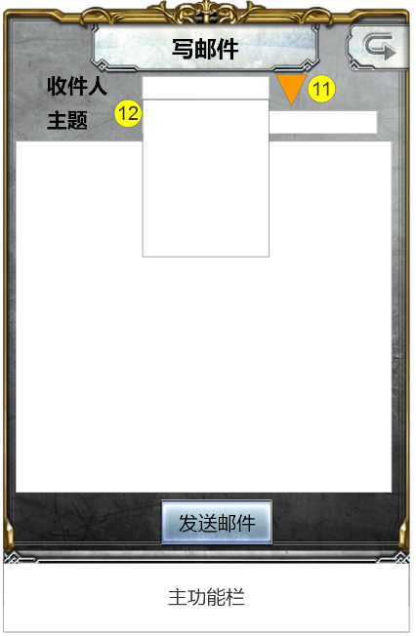
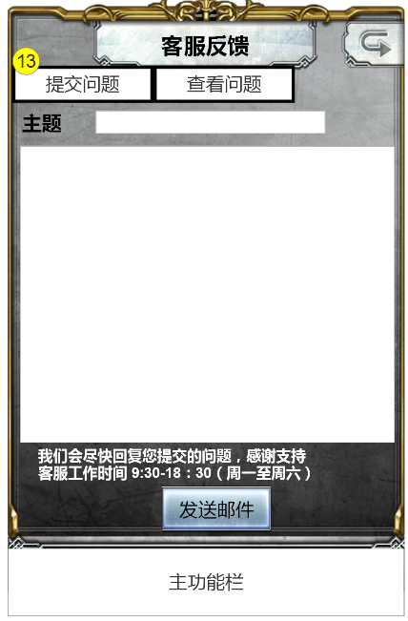
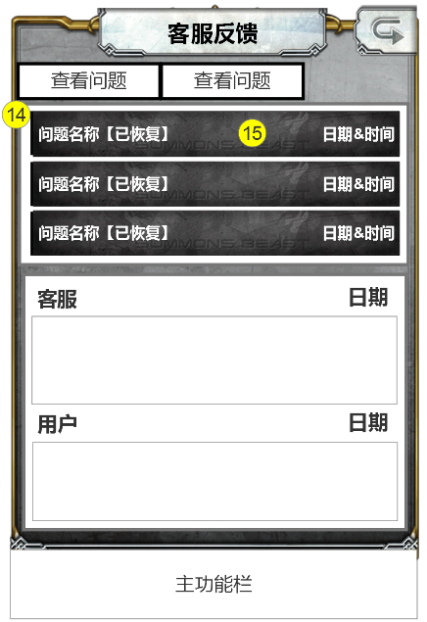
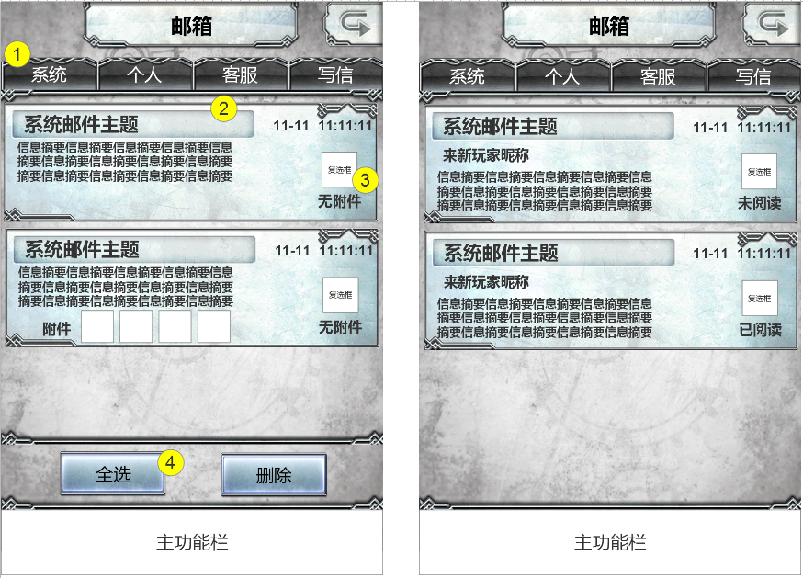
编号 | ui名称 | 提交数量 | ui规格（宽*高） | 示意图（仅供参考） | 备注 | 命名 | 界面整体效果
1 | 邮箱分页符按钮 | 1 | 160*65
2 | 邮件来信框体 | 1 | 630*200 |  | 框体凹槽处为邮件标题区域
3 | 复选框 | 2 | 60*60 |  | 勾选框 状态1：选中状态，勾选状态 状态2：未选中状态，未勾选状态
4 | 邮件按钮 | 1 | 170*80
5 | 邮件查看背景 | 1 | 640*960 | 
6 | 文字输入框1 | 1 | 可拉伸，高度40
7 | 文字输入框2 | 1 | 500*420 需拉伸
8 | 物品框 | 1 | 80*80
9 | 看邮件按钮 | 1 | 185*85
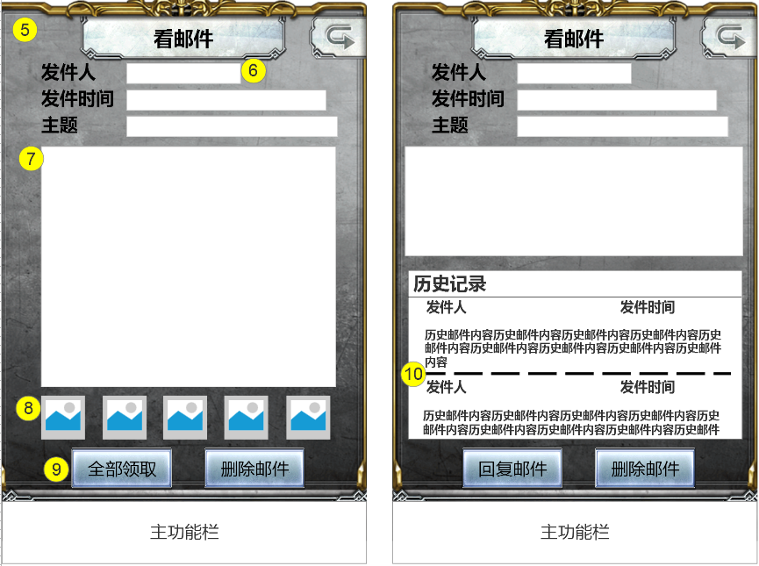
10 | 邮件分割线 | 1 | 640*10
11 | 下拉按钮 | 1 | 50*50
12 | 下拉菜单框 | 1 | 200*250
13 | 客服功能选择按钮 | 2 | 230*60 |  | 状态1：选中状态 状态2：未选中状态
14 | 客服信息底背景 | 1 | 620*260 可拉伸 |  | 可考虑处理
15 | 客服信息栏 | 1 | 580*70

卡牌背包界面美术资源需求
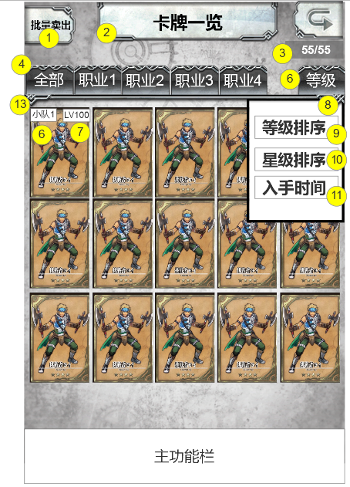
编号 | ui名称 | 提交数量 | ui规格（宽*高） | 示意图（仅供参考） | 备注 | 命名 | 作用 | 界面整体效果
1 | 批量卖出/确定卖出按钮 | 2 | 105*90 |  | 批量卖出按钮的必要文本：批量卖出 确定卖出按钮的必要文本：确定 |  | 点击后进入批量卖出状态，玩家点击卡牌后，卡牌即被出售，当卡牌处于出阵状态或有装备、宝石时无法被出售，卡牌图标变暗处理
2 | 卡牌背包标题（卡组界面已提需求） | 0 | 360*80 |  | 必要文本：卡牌背包 包含背景框
3 | 卡牌数量底背景（卡组界面已提需求） | 0 | 110*35 |  | 须具有一定底透明度，边缘淡化处理
4 | 职业分页符（卡组界面已提需求） | 0 | 95*50
5 | 排序按钮（卡组界面已提需求） | 0 | 95*50 |  | 点击后弹出排序菜单，即10号控件 |  | 点击后弹出排序菜单，即10号控件
6 | 出战标志（卡组界面已提需求） | 0 | 60*30 |  | 必要文本：出战 |  | 若卡牌有参与某卡组，则需要显示出战标志
7 | 卡牌等级底背景（卡组界面已提需求） | 0 | 60*30
8 | 排序菜单背景框（卡组界面已提需求） | 0 | 225*250
9 | 按等级排列按钮（卡组界面已提需求） | 0 | 160*45 |  | 必要文本：等级排列
10 | 星级排列按钮（卡组界面已提需求） | 0 | 160*45 |  | 必要文本：星级排列
 | 按入手时间排列（待定）（卡组界面已提需求） | 0 | 160*45 |  | 必要文本：入手时间
12 | 批量出售模式边框 | ui特效x1 | 640*670 | 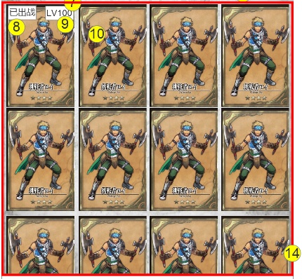 | 进入批量购买模式时，显示次边框，边框有明显的发光效果，呼吸灯效果
13 | 卡牌背包背景（卡组界面已提需求） | 0 | 640*850

背包界面美术资源需求
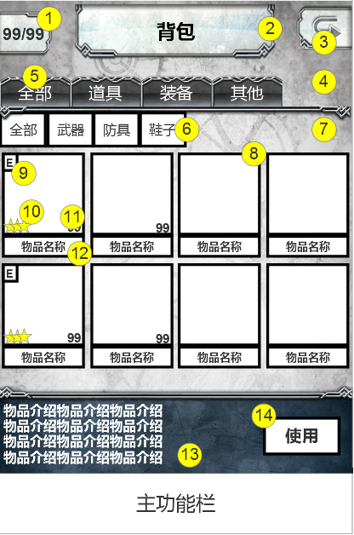
编号 | ui名称 | 提交数量 | ui规格（宽*高） | 示意图（仅供参考） | 备注 | 命名 | 作用 | 界面整体效果
1 | 卡牌数量背景 | 1 | 100*80
2 | 背包界面标题 | 1 | 360*100
3 | 返回按钮 | 1 | 100*80 |  |  |  | 点击返回按钮，返回主界面
4 | 上部背景 | 1 | 640*210
5 | 分页按钮 | 1 | 100*75
6 | 二级分页按钮 | 1 | 85*65
7 | 中部背景 | 1 | 640*490
8 | 物品边框 | 1 | 150*150
9 | 装备标识 | 1 | 30*35 |  |  |  | 装备被某角色装备时显示，若无人装备，则不现实
10 | 装备星级标识 | 1 | 30*30
11 | 装备数量底背景 | 1 | 35*35
12 | 物品名称底背景 | 1 | 150*40
13 | 下部背景 | 1 | 640*160
14 | 功能按钮 | 1 | 140*70 |  |  |  | 初始隐藏，仅在点击道具类的物品时显示，点击装备或宝石类的物品保持隐藏状态
15 | 装备弹出框 | 1 | 580*520 |  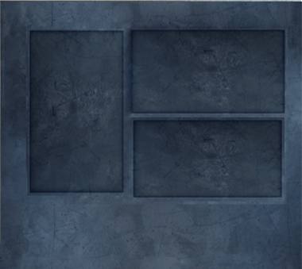 | 1.需处理属性显示区域，即蓝色区域，显示装备的主属性与附加属性，主属性字号约为30，附加属性字号约为25，可制作凹槽 2.需处理装备简介区域，即白色区域，可制作凹槽 3.左图为示意图
16 | 装备图标外框 | 1 | 180*240
17 | 图片背景 | 暂定1种 | 180*240
18 | 装备等级底背景 | 1 | 80*40
19 | 道具名称底背景 | 1 | 240*45 |  | 需注意，道具名称颜色可能有多种，如同时出现白色、绿色、蓝色、粉色
20 | 关闭按钮 | 1 | 60*60
21 | 装备种类底背景 | 1 | 55*35
22 | 装备者名字底框 | 1 | 180*70
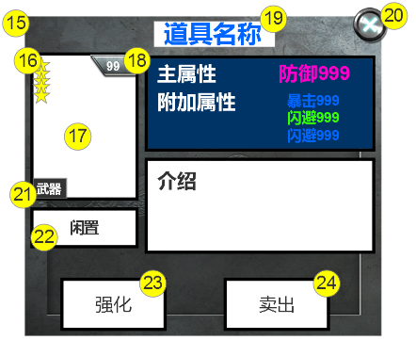
23 | 强化按钮 | 1 | 170*90
24 | 卖出按钮 | 1 | 170*90

